5월3주
주간보고서 |  |  | 작성자: 김서원

순서 | 대분류 | 금주 작업목록 | 차주 작업계획
 |  | 작업내용, 어려웠던 내용, 시도했던 방법 및 결과 | 작업할 내용, 시도할 방법
1 | S/W | 게임 구현 예시-다양한 게임 예시 사람, 사람 및 고양이, 고양이 | 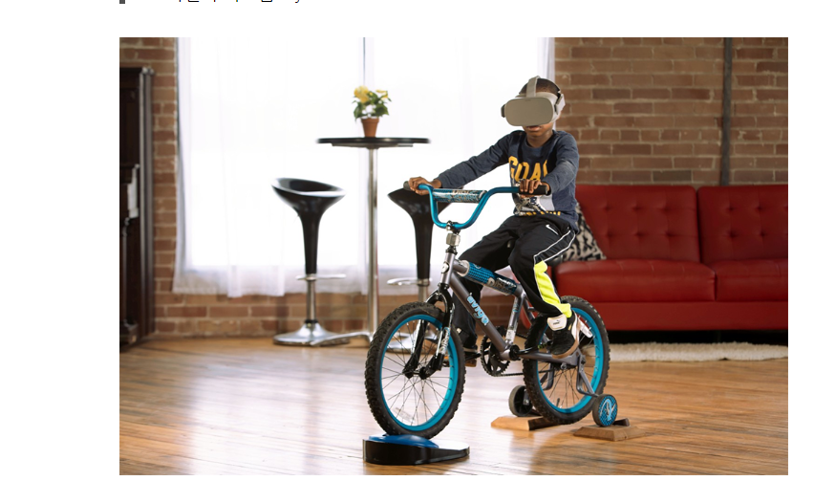 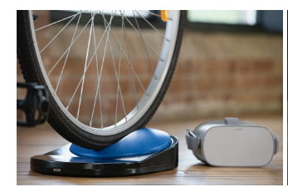 의견-'사람'게임 구현 예시-VR과 자전거를 결합하는 구현 즈위프트 구현
2 | S/W | 게임 구현 예시-다양한 게임 예시 사람, 사람 및 고양이, 고양이 |  의견-'사람'게임 구현 예시-VR로 자신이 고양이가 되는 게임
3 | S/W | 게임 구현 예시-다양한 게임 예시 사람, 사람 및 고양이, 고양이 | 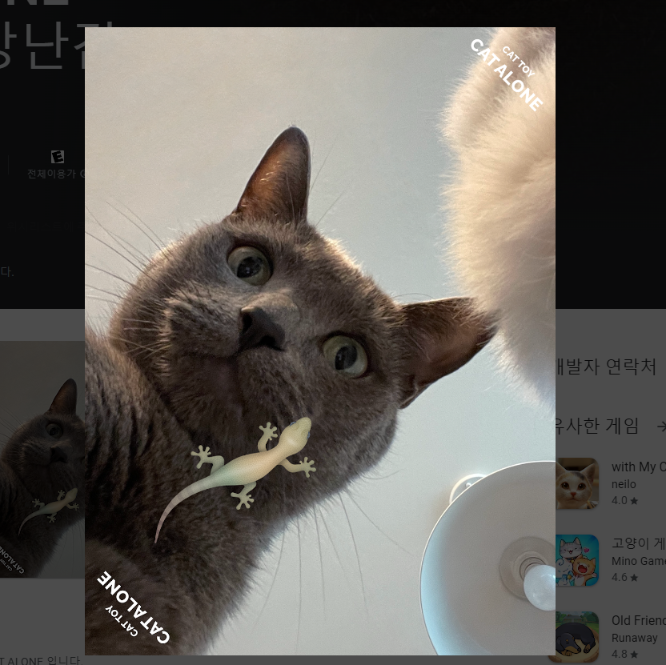 의견-고양이게임 구현 예시-고양이 테블릿을 이용한 게임
4 | S/W | 게임 구현 예시-다양한 게임 예시 사람, 사람 및 고양이, 고양이 | 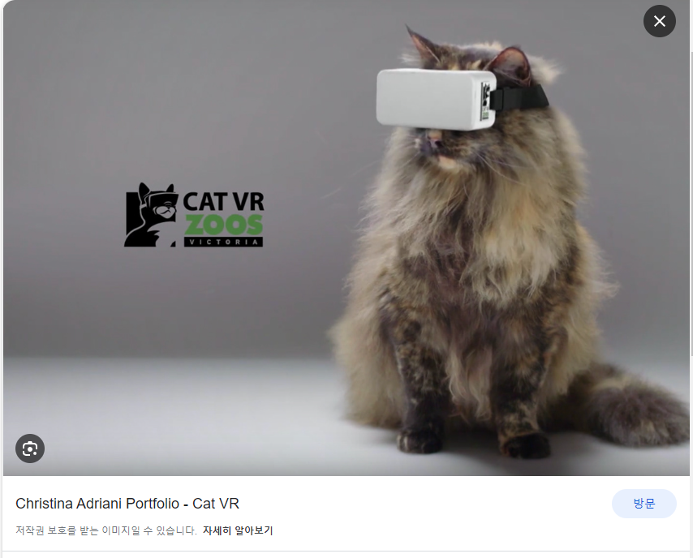 의견-고양이게임 구현 예시-고양이 vr을 이용한 게임
5 | S/W | 게임 구현 예시-다양한 게임 예시 사람, 사람 및 고양이, 고양이 | 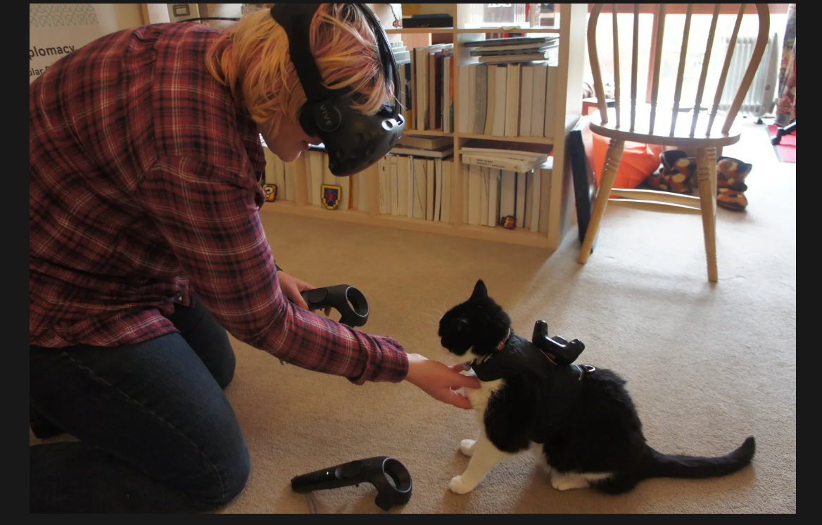 의견-'사람'게임 구현 예시-VR로 자신의 고양이와 같이 협동하는 게임

